Додаток №1_цінова пропзиція
 |  |  |  |  |  |  | Додаток №1 до Запиту №2258АР
 | Форма цінової пропозиції

(Назва Учасника), надає свою пропозицію щодо участі у закупівлі наборів спантаного волонтера .
Відомості про підприємство

Відомості про особу (осіб), які уповноважені представляти інтереси Учасника

№ п/п | Технічні характеристики та опис |  |  |  | ОВ | Кількість | Ціна, за одиницю, (з урахуванням всіх податків і зборів) * | Вартість, грн., (з урахуванням всіх податків і зборів) *

 | Запит**
 | Назва | Візуалізація | Характеристики | Пропозиція (вказати модель (торгову марку), виробника, параметри та характеристики продукції, фотографія товару обов'язково) | Запит | Запит
1 | Світловідбиваючий жилет з написом ВОЛОНТЕР | 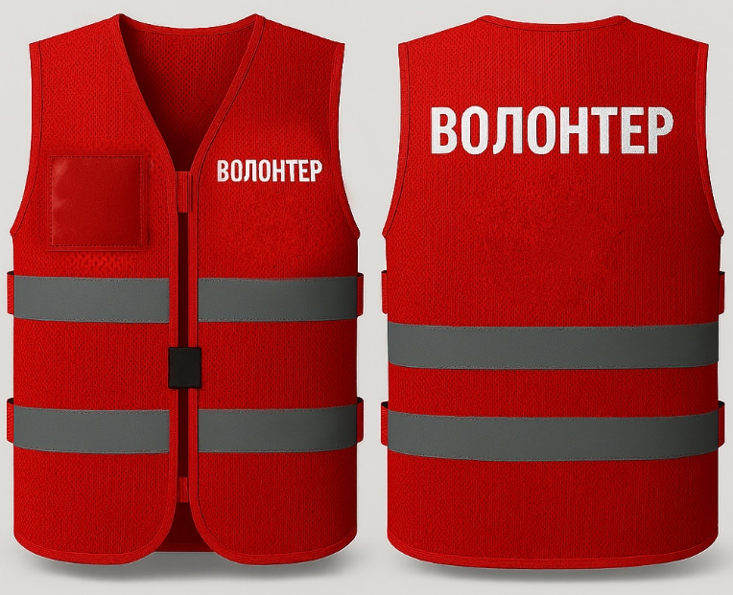 | Колір жилету: червоний Матеріал жилету: сітка червоного кольору (100% поліестер) Розмір: універсальний, регулюється петлями і стропами з кожного боку Особливості жилету: з правої сторони є прозора кишеня з ПВХ плівки для посвідчення (розмір 90х60 мм); є світловідбиваюча стрічка на тканиній основі; є текстильна стрічка-липучка в якості застібки та між руками (мінімум 4 см товщиною) БРЕНДУВАННЯ ЖИЛЕТУ (відповідно до поданої візуалізації) З лівої сторони жилету нанесений напис "ВОЛОНТЕР". Спосіб нанесення: шовкодрук світловідбивною фарбою Розмір напису: 80х20 мм На задній частині жилету (на спині) нанесено напис "ВОЛОНТЕР". Спосіб нанесення: шовкодрук світловідбивною фарбою Розмір напису: 220х50 мм |  | шт | 1 | 0.00 ₴ | 0.00 ₴
2 | Рукавиці трикотажні робочі з ПВХ-крапкою |  | Розмір: універсальний Матеріал руковиць: поліестер Матеріал крапок: ПВХ Особливості: край манжети оверлочений, що не допускає його розпускання; полегшена модель руковиць для високого рівня тактильності при роботі з дрібними деталями; захист від механічних впливів (легкі роботи) |  | пара | 1 | 0.00 ₴ | 0.00 ₴
3 | Нітрилові рукавиці | 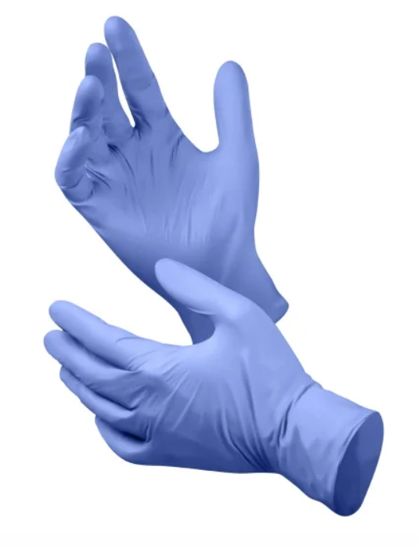 | Розмір: L Особливості: гіпоалергенні, не містять у своєму складі кукурудзяний крохмаль, латекс та протеїни; виготовлені із синтетичного каучуку; стійкі до ряду хімікатів та розчинників; текстуровані на кінчиках пальців; подвійна стінка; без поділу на праву та ліву руку; Без пудри довжина – 280 мм. Виробничий стандарт: EN-455-1.2 Товщина на пальцях: 0.10 – 0.12 мм Товщина на долонях: 0.08 – 0.09 мм |  | пара | 1 | 0.00 ₴ | 0.00 ₴
4 | Респіратор FFP2 NR без клапана | 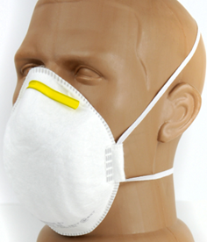 | Тип виробу: півмаска фільтрувальна Матеріал респіратора: Зовнішній шар – каркасний нетканий поліпропіленовий матеріал; Середній шар – декілька шарів фільтруючого електростатично зарядженого матеріалу; Внутрішній шар – каркасний поліефірний голкопробивний матеріал. Гідрофільний матеріал якісно вбирає вологу та захищає від подразнення. Захист: до 12 ГДК Клас захисту: 2 Ефективність фільтрації: до 94% Особливості: є зручні завушинки зі спандексу не викликають натирань і щільно тримають респіратор на обличчі; паралоновий ущільнювач жорстко фіксує респіратор на носі, що виключає попадання повітря в підмасочний простір; напівсферична форма носового зажиму має краї, що виключає травмування гострими кутами. Призначення: захист до від малотоксичних дрібнодисперсних аерозолів, рослинного, органічного та неорганічного походження рідких аерозолів біологічного походження (грибки) Виробничий стандарт: ДСТУ EN 149:2017 |  | шт | 2 | 0.00 ₴ | 0.00 ₴
5 | Вода питна в пляшці |  | Тип: мінеральна, столово-мінеральна Упаковка: пластикова пляшка Призначення: столова (до 1 г/л) Термін зберігання: 12 місяців Склад: вміст солей 0.1 - 0.4 г/дм3 Загальна мінералізація, г/л: 0,1-0,4 |  | шт | 1 | 0.00 ₴ | 0.00 ₴
6 | Захисні окуляри | 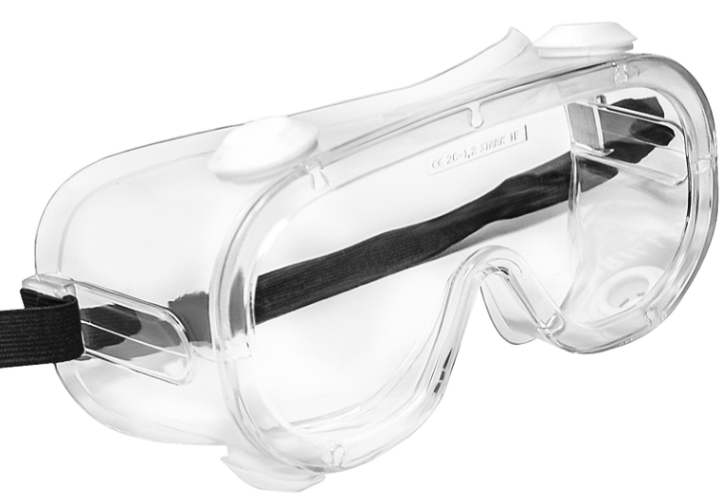 | Тип виробу: окуляри Вид виробу: закриті, захисні Колір лінз: прозорий Вентиляція: пряма Матеріал лінз: полікарбонат Матеріал оправи: м'який ПВХ Особливості: покриття, що не запотіває; є можливість роботи з оптичними окулярами; захист від пилу та дрібних частинок; м'які дужки; ударостійкі |  | шт | 1 | 0.00 ₴ | 0.00 ₴
7 | Мішок для пакування | 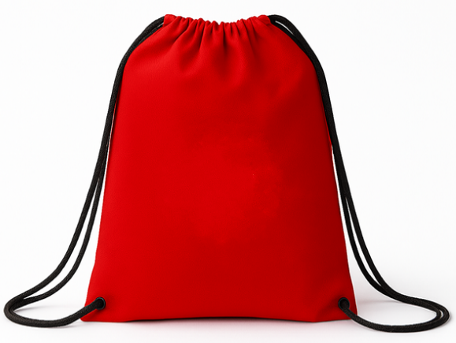 | Тип виробу: мішок-рюкзак Вид: зі шнурками-затяжками Матеріал: поліестер Щільність: не менше 200 г/м2 Розмір: 37 см х 43 см Максимальне навантаження: 5 кг Колір: червоний |  | шт | 1 | 0.00 ₴ | 0.00 ₴
Всього вартість 1 набору грн* |  |  |  |  |  |  | 0.00 ₴
Всього вартість 500 наборів грн* |  |  |  |  |  |  | 0.00 ₴
* Товариство Червоного Хреста України є громадською неприбутковою організацією і просить надати максимальні знижки на товари, вказані у тендерній пропозиції.
** Закупівля відбувається одним лотом
Примітка: вартість одиниці продукції та загальну вартість пропозиції потрібно заповнювати у гривнях, зазначаючи цифрове значення, яке має не більше двох знаків після коми.
Додаткові вимоги |  | 1. Вартість доставки, розвантаження та завантаження товару, брендування та пакування мають бути включеними у вартість набору. 2. Терміни придатності мають бути не менше ніж 8 місяців від дати поставки. Бажано фасування 2025 року. 3. Учасникам необхідно надати зразки набору (продукція може бути використана в цілях тестування, апробації або внутрішньої перевірки якості). 4. У разі виявлення неякісного товару або такого, що не відповідає умовам договору, учасник-переможець зобов’язаний замінити неякісний товар протягом 5 робочих днів з моменту виявлення неякісного товару на якісний без будь-якої додаткової оплати з боку замовника.

Умови оплати: _________________ (прописати)
Термін доставки з дати підписання договору: _________________ (календарних днів, прописати)
Ми погоджуємось, що всі витрати, пов’язані з доставкою товару, завантажувально-розвантажувальними роботами, здійснюються за рахунок Постачальника відповідно до розподілу, вказаного у Додатку №3.
Ми ознайомлені та погоджуємося з Умовами типового Договору ТЧХУ (Додаток №4 до Запиту).
Ми погоджуємося з умовами, що Замовник має право розділити дану закупівлю між декількома постачальниками за умови наявності більш вигідних умов на різні позиції.
Ми погоджуємося з умовами, що Замовник має право самостійно змінювати обсяги закупівлі в залежності від наявного фінансування до підписання договору.
Ми погоджуємося з умовами, що Ви можете відхилити нашу чи всі надані пропозиції, та розуміємо, що Ви не обмежені у прийнятті будь-якої іншої пропозиції з більш вигідними для Вас умовами.
Ми погоджуємось зафіксувати цінову пропозицію протягом 90 днів календарних днів з моменту подачі
Подаючи свою пропозицію ми підтверджуємо повну комплектацію та відповідність умовам зазначеним у Оголошенні.
Учасники повинні надсилати тендерні пропозиції з підписом і печаткою

 | Керівник організації/ФОП:____________________________ ( ____________________)
 | МП підпис ПІБ

